Pasaporte - HC
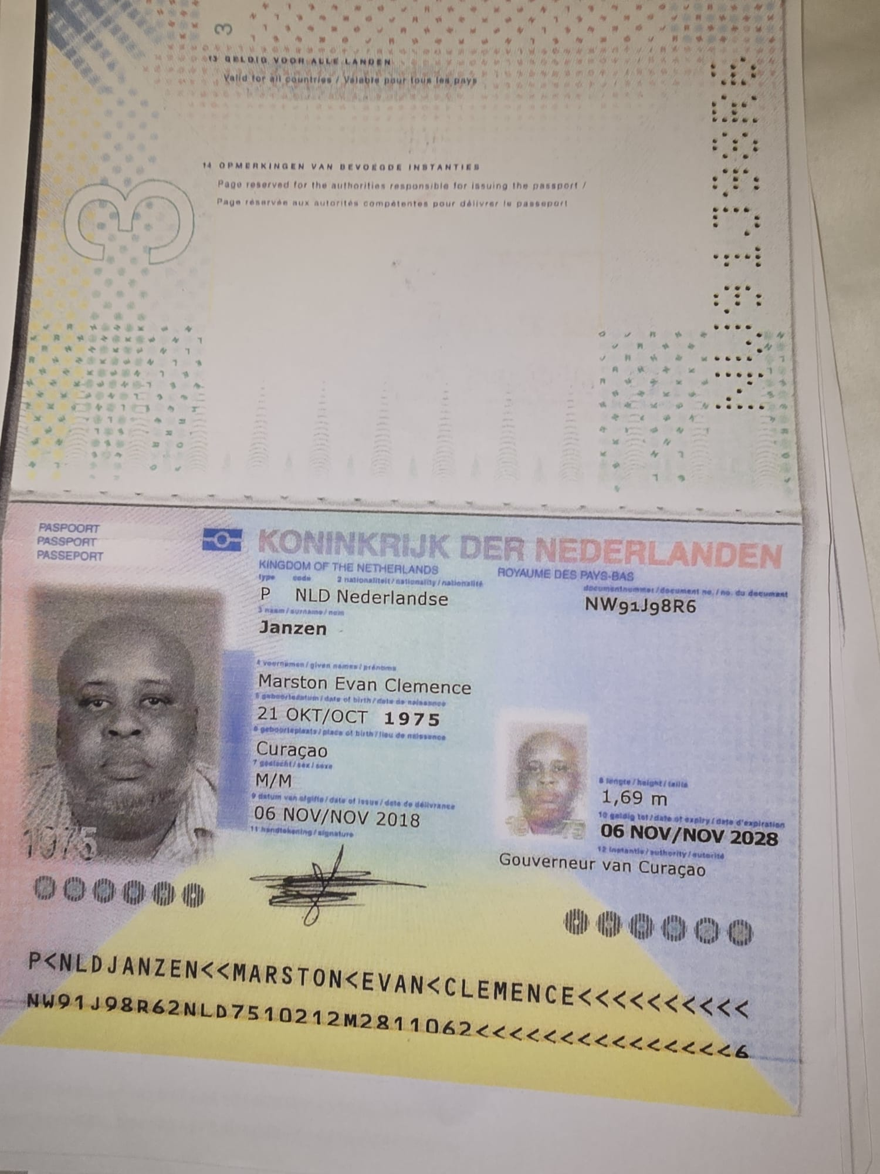
Nombre | Marston
Nombre | Evan Clemence
Apellido | Janzen
Apellido de casado
Género: . | Masculino
Pasaporte | NW91J98R6
Fecha de nacimiento | 21 de octubre 1975
Edad | 49 años
Estado civil
Dirección | Willemstad. Curazao, Paises bajos
Nacionalidad y domicilio: | Kaya alderliste #4
Email: | marston.janzen@gmail.com
Teléfono | 59995408400
Profesión
RH | 0+
Seguro | SVB
Peso
Altura
Idioma | español, ingles
Estadia: | 21 al 30 de septiembre

PAGOS
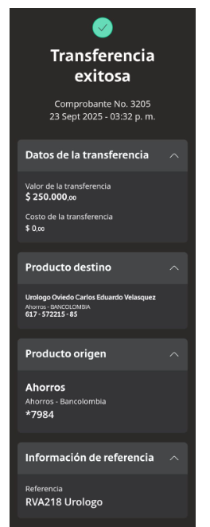
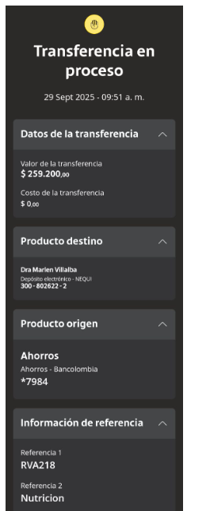
URÓLOGO | NUTRICION

Confirmación de
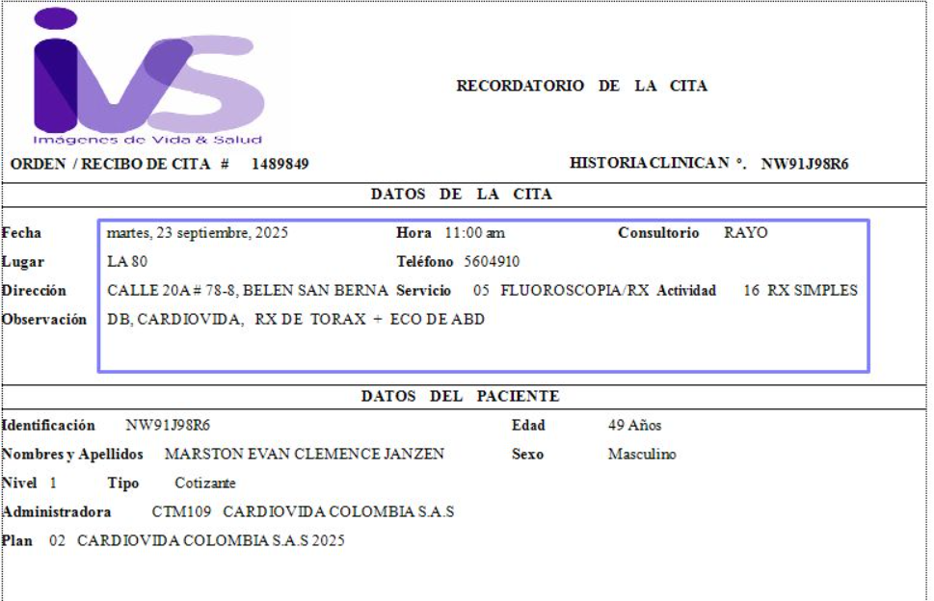
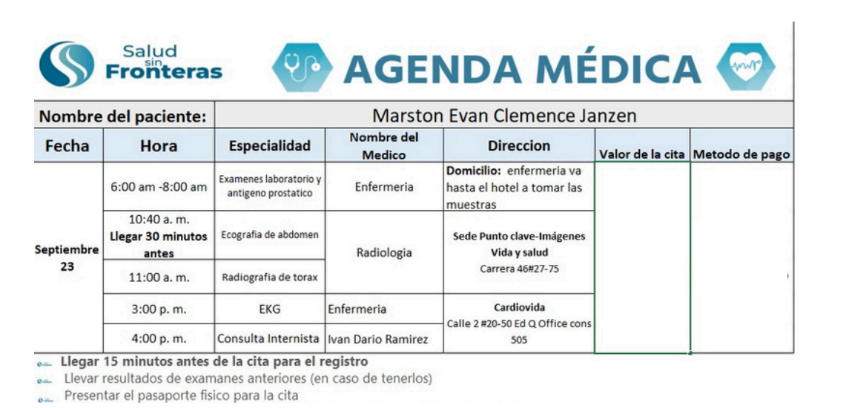
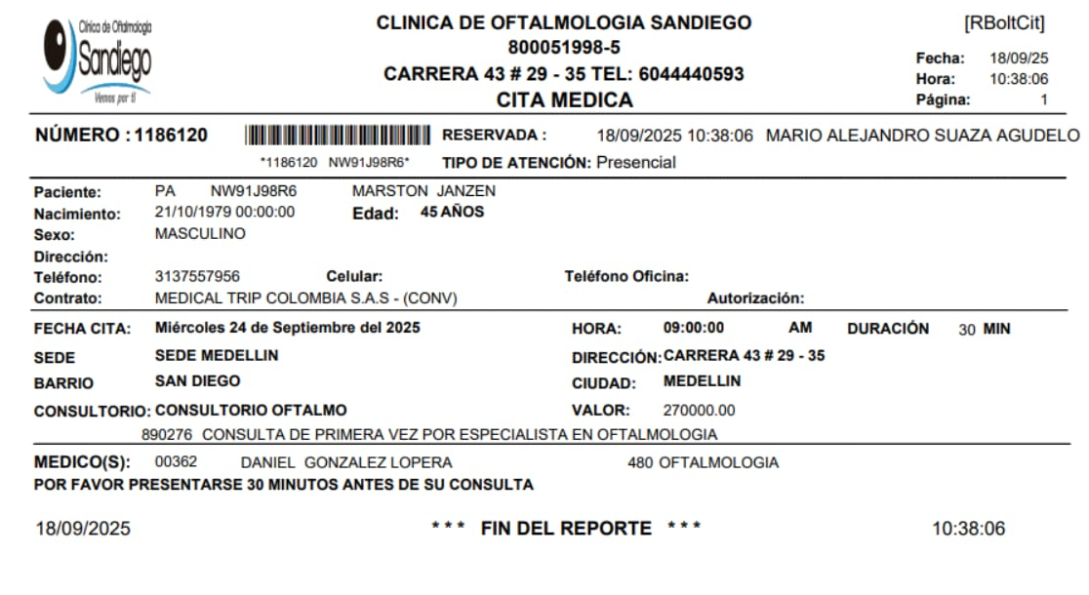

TOMOGRAFÍA DE ABDOMEN Y PELVIS |  | CITA UROLOGÍA
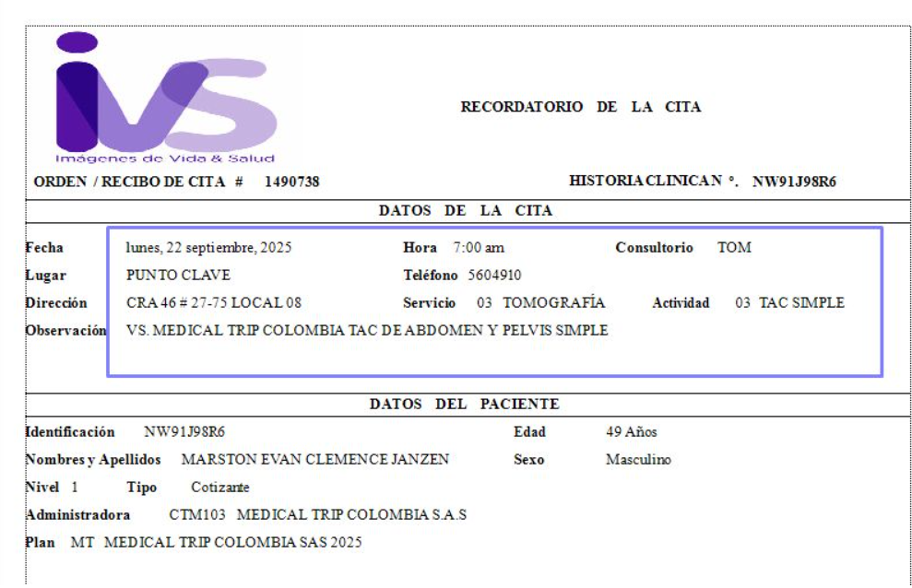
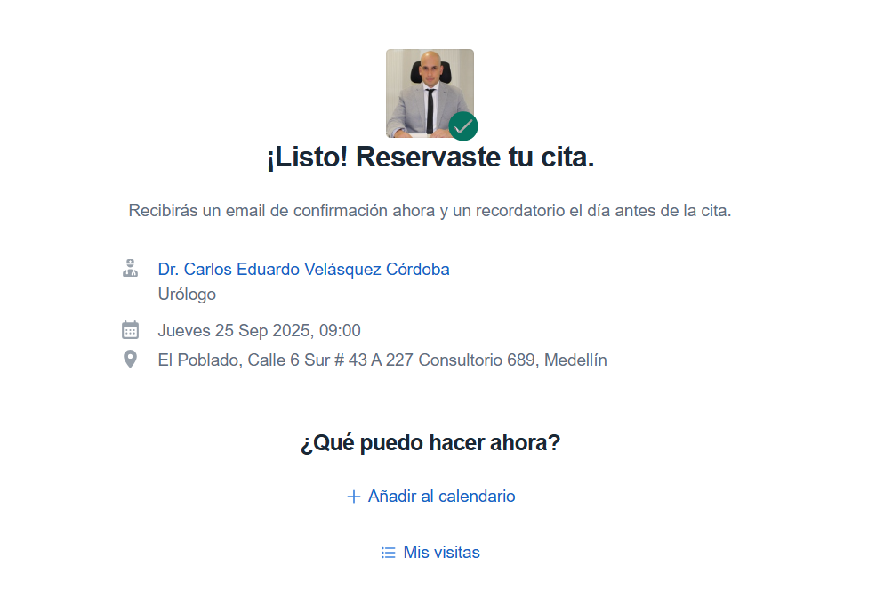
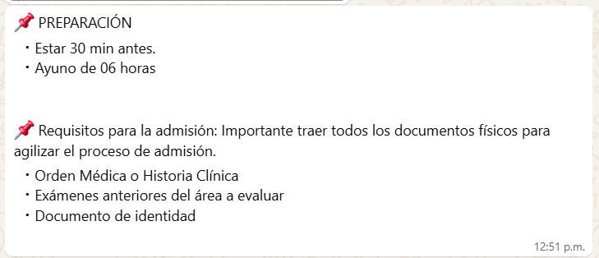

CITA QUE REALIZO CARDIOVIDA - DE CHEQUEO MEDICO | CITA OFTALMOLOGÍA

